5.产品图片
产品图片（2018年房建门锁类物资）
序号 | 计划序号 | 物资名称 | 技术参数 | 图片栏 | 单位
1 | 2017ZT01-607 | UPS机柜锁芯 | 材质:锌合金基座、手柄、防尘盖,碳钢钢栓、传动条；表面处理:镀白锌钢栓、传动壳组件；弹子锁芯；通用互开钥匙。具体尺寸及样品图片见附图 | 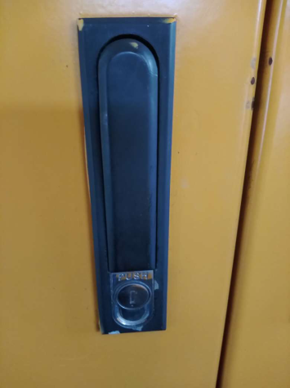 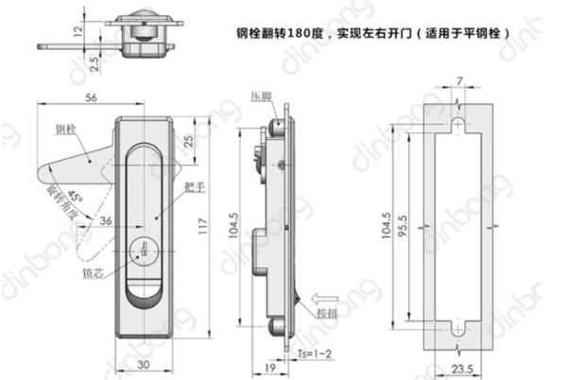 | 套
2 | 201802-807 | 办公室门锁锁芯 | 长度90mm，32.5mm+57.5mm |  | 套
3 | 2017ZT01-292 | 玻璃门锁芯 | 纯铜，3根钥匙，详见附图 |  | 把
4 | 201802-804 | 不锈钢房门合页 | 4cm*3cm*2.5mm | 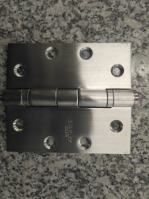 | 个
5 | 201702-3185 | 不锈钢门挂锁搭扣 | 3.0厚 4寸加厚 配螺丝 | 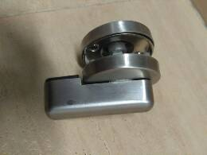 | 个
6 | 2017ZT01-295 | 厕所隔断合页 | 左内开，不锈钢拉丝，带自动闭合功能，详见附图 |  | 个
7 | 2017ZT01-296 | 厕所隔断合页 | 右外开，不锈钢拉丝，带自动闭合功能，详见附图 | 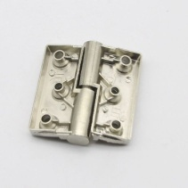 | 个
8 | 2017ZT02-339 | 厕所隔断合页 | 6.2*7.4cm,轴径2cm,左外开，不锈钢拉丝，详见附图 | 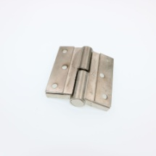 | 个
9 | 2017ZT02-340 | 厕所隔断合页 | 6.2*7.4cm,轴径2cm,右外开，不锈钢拉丝，详见附图 |  | 个
10 | 2017ZT01-299 | 厕所隔断门拉手 | 不锈钢拉丝，φ50，长42mm，圆柱体，配螺杆 |  | 个
11 | 2017ZT01-293 | 厕所指示门锁 | 不锈钢拉丝，详见附图 |  | 把
12 | 201802-814 | 美标办公室锁 | 标准安装中心距70MM； |  | 套
13 | 201801-543 | 美标闭门器 | 美标1-6号力可调，关门、闭锁速度可调，开门缓冲，最大门宽1470MM，门重300KG； |  | 套
14 | 201802-809/201702-3215/201702-3241/201702-3222/201702-3249 | 欧标闭门器 | 1、力级EN2-4级可调节 2、适合门体： 独立的关门速度和闭锁速度可调节 | 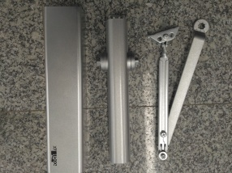 | 套
15 | 201801-549 | 欧标插心锁 | DM6704+DML602。材质：不锈钢，规格：锁长80CM左右，锁宽约4.6CM，锁头长约15.2CM，锁头宽约8.2CM；锁芯长80MM；锁体槽：167mm*84mm*15mm。锁体带锁芯和钥匙。 | 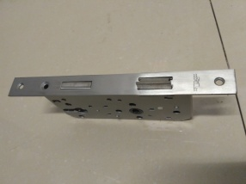 | 套
16 | 201801-550 | 欧标辅助门锁 | 门外用钥匙或转动门内转钮可使方舌伸缩，不锈钢材质，表面拉丝不锈钢处理。含锁芯、把手 | 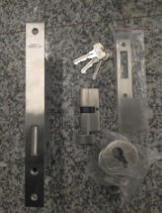 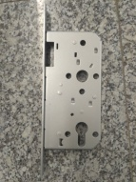 | 套
17 | 201801-551 | 欧标锁芯 | DM6700C-D。长70MM，双面均6颗弹子；双面锁芯； |  | 套
18 | 201801-553 | 欧标合页 | 高114.5x宽101.5MM（±1mm），不锈钢拉丝；配二组精密滚珠轴承； | 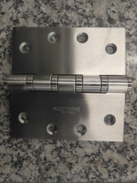 | 套
19 | 201702-3182/201802-805 | 墙装不锈钢门吸 | 材质：不锈钢，吸门尺寸：φ48*11*80mm，构造：3个绿色膨胀螺栓+5颗铁性木螺丝+1个铁性膨胀螺栓 | 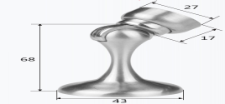 | 个
20 | 2017ZT01-984 | 平面按跳锁 | 通用型号：MS730。长x宽:140x33mm(±3mm),锁扣长度120mm(±3mm)，材质：锌合金，颜色：黑色。带锁芯和钥匙。适应领域：配电柜，威图柜，开关控制机柜等，参考附图 | 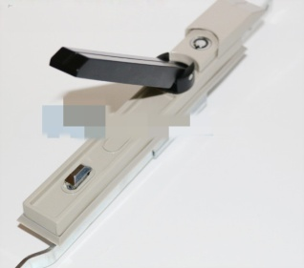 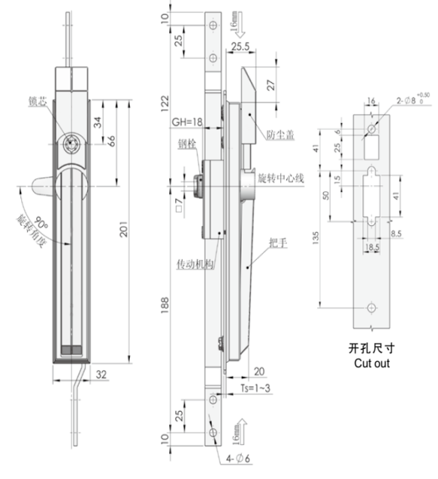 | 个

